simple - beginning
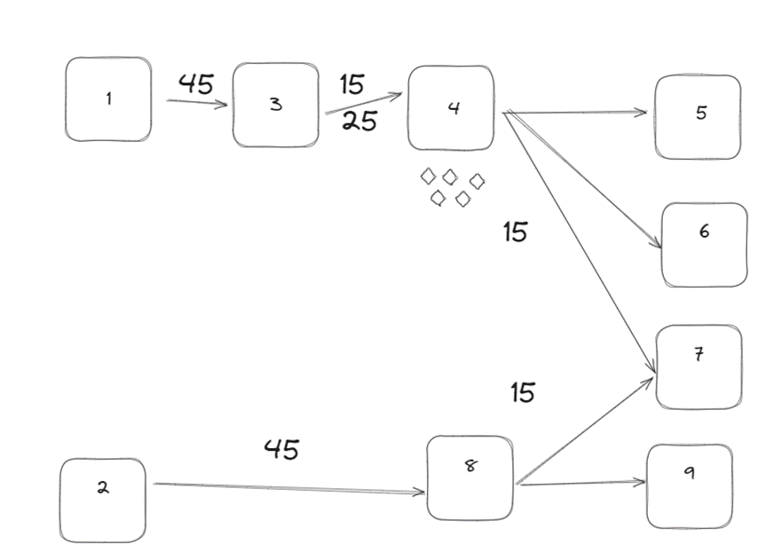
Due Date | P5 | P6 | P7 | P9
3 | 2 | 0 |  | 0
4 | 0 | 0 | 0 | 0
6 | 0 | 0 | 0 | 0
7 | 0 | 0 | 0 | 0
8 | 0 | 0 | 0 | 0

Sheet2
 |  |  |  |  |  |  | Done
 |  |  |  |  |  |  | Scheduled
 |  |  |  |  |  |  | Late
 |  |  |  |  |  |  | Estado | Material arrival date | Dispatch date
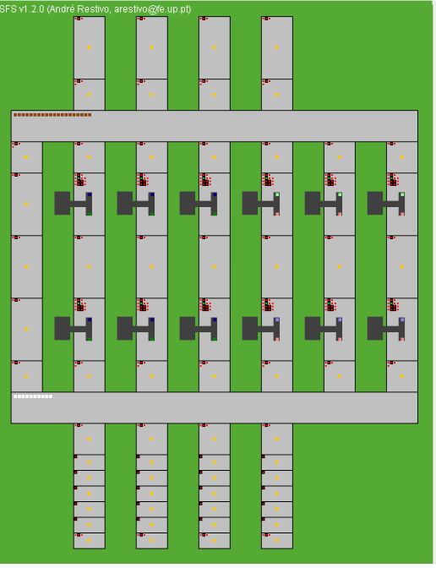

Piece ID | Type Now | Final type | Order Due Date | Delivery date | Production time | Order number | Localização | Production Start
A | 1 | 3 | 11 | 12 | 5 | 1 | "Top"
B | 1 | 8 | 11 | null | 0 | 1 | "Bottom"
C | 2 | 5 | 11 | 16 | 0 | 1 | Ttop1
D | 1 | 5 | 11 | 13 | 45 | 1 | "Bottom"
E | 2 | 6 | 11 | 12 | 45 | 1 | "Bottom"
F | 2 | 4 | 11 | 11 | 45 | 1 | "Bottom"

